상품제안서
[칼라인쇄] 레고 올칼라 머그컵(무광8색) | 상품코드: S20623

 |  |  |  |  |  |  | 02-713-8555 | www.synergygift.co.kr
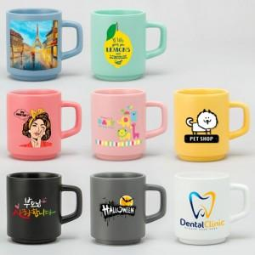

【상세/제작정보】

【인쇄/포장옵션】 | DTF필름전사 / 포장지포장

【공급단가】 | 수량 | 100~ | 300~ | 1,000~ | 3,000~ | 5,000~
*VAT별도 | 단가 | 4,350원 | 4,120원 | 3,910원 | 3,810원 | 3,750원

【상품 URL】 | https://www.synergygift.co.kr:443/src/goods_detail.php?gdno=20623

